2019_01_data
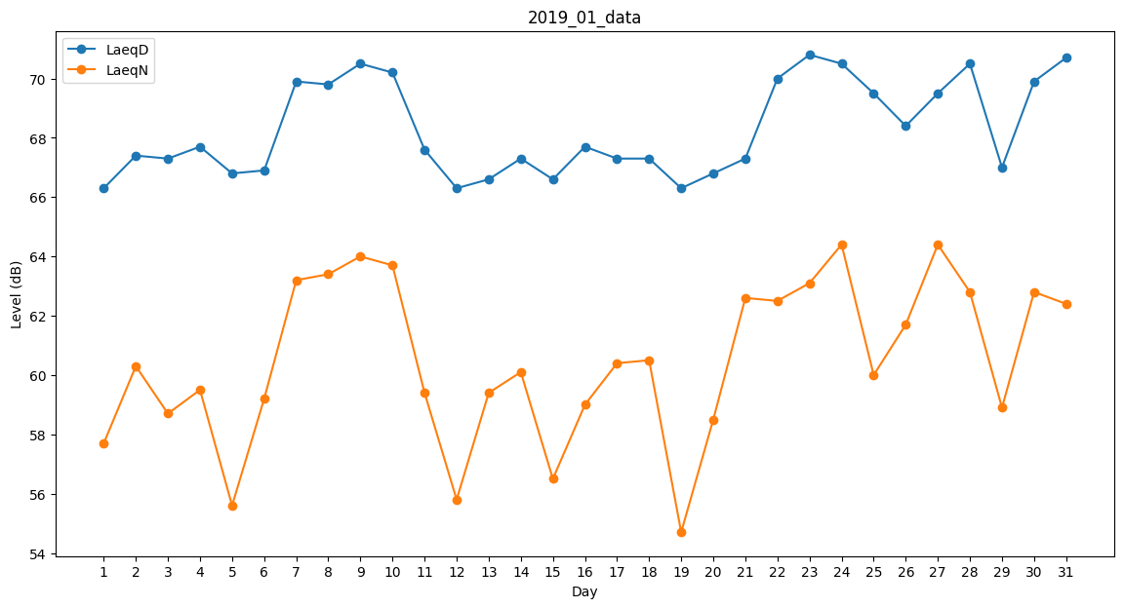
Day | LaeqD | LaeqN
1 | 66.3 | 57.7
2 | 67.4 | 60.3
3 | 67.3 | 58.7
4 | 67.7 | 59.5
5 | 66.8 | 55.6
6 | 66.9 | 59.2
7 | 69.9 | 63.2
8 | 69.8 | 63.4
9 | 70.5 | 64
10 | 70.2 | 63.7
11 | 67.6 | 59.4
12 | 66.3 | 55.8
13 | 66.6 | 59.4
14 | 67.3 | 60.1
15 | 66.6 | 56.5
16 | 67.7 | 59
17 | 67.3 | 60.4
18 | 67.3 | 60.5
19 | 66.3 | 54.7
20 | 66.8 | 58.5
21 | 67.3 | 62.6
22 | 70 | 62.5
23 | 70.8 | 63.1
24 | 70.5 | 64.4
25 | 69.5 | 60
26 | 68.4 | 61.7
27 | 69.5 | 64.4
28 | 70.5 | 62.8
29 | 67 | 58.9
30 | 69.9 | 62.8
31 | 70.7 | 62.4

